圖表索引
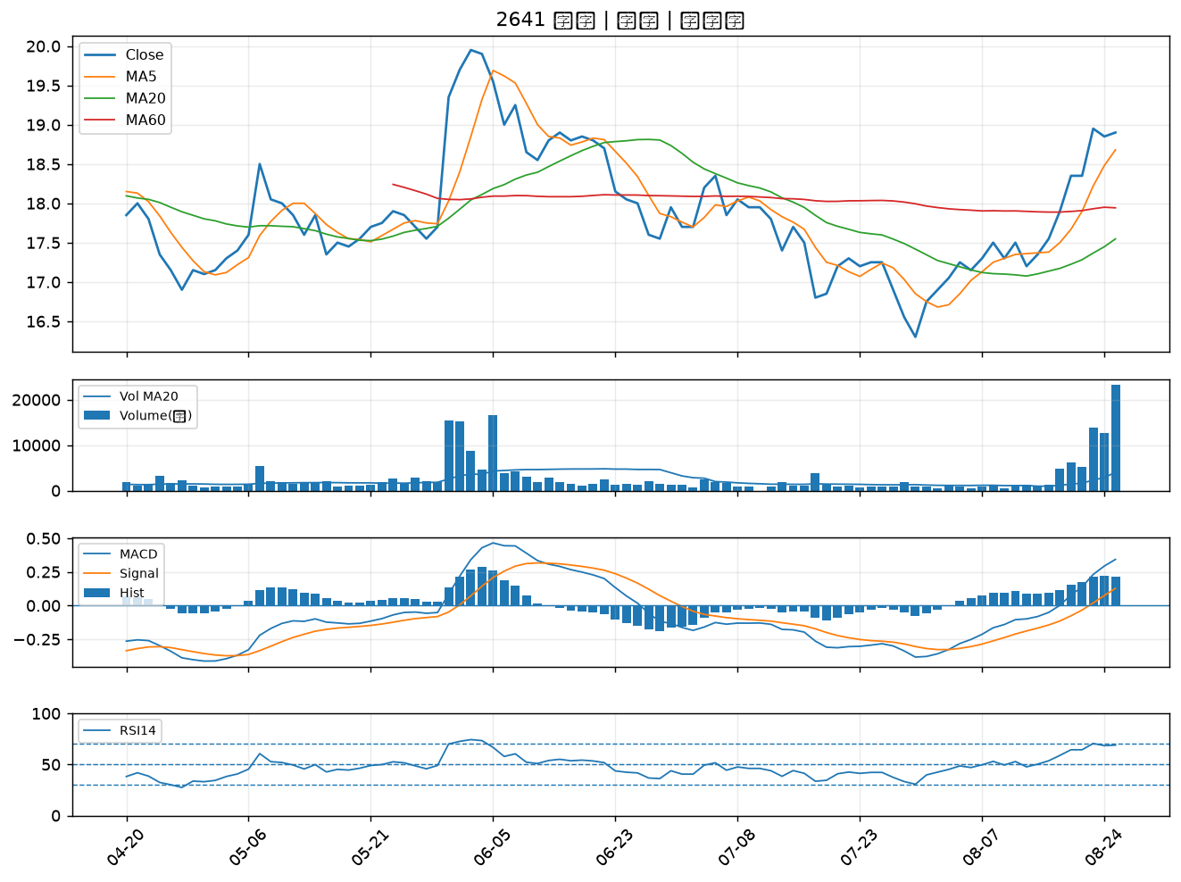
股票代號 | 股票名稱 | 市場 | 買進觀察分級 | 主力突破分數 | 圖表路徑
2301 | 光寶科 | 上市 | A級 | 6 | output/charts/20260825/2301_光寶科.png
2881 | 富邦金 | 上市 | A級 | 6 | output/charts/20260825/2881_富邦金.png
3034 | 聯詠 | 上市 | A級 | 4 | output/charts/20260825/3034_聯詠.png
6472 | 保瑞 | 上市 | A級 | 4 | output/charts/20260825/6472_保瑞.png
4979 | 華星光 | 上櫃 | A級 | 3 | output/charts/20260825/4979_華星光.png
6290 | 良維 | 上櫃 | B級 | 6 | output/charts/20260825/6290_良維.png
3049 | 精金 | 上市 | B級 | 5 | output/charts/20260825/3049_精金.png
8085 | 福華 | 上櫃 | B級 | 5 | output/charts/20260825/8085_福華.png
2606 | 裕民 | 上市 | B級 | 4 | output/charts/20260825/2606_裕民.png
6168 | 宏齊 | 上市 | B級 | 4 | output/charts/20260825/6168_宏齊.png
2612 | 中航 | 上市 | B級 | 4 | output/charts/20260825/2612_中航.png
2882 | 國泰金 | 上市 | B級 | 3 | output/charts/20260825/2882_國泰金.png
4939 | 亞電 | 上櫃 | B級 | 3 | output/charts/20260825/4939_亞電.png
3532 | 台勝科 | 上市 | B級 | 3 | output/charts/20260825/3532_台勝科.png
8932 | 智通* | 上櫃 | B級 | 3 | output/charts/20260825/8932_智通*.png
3444 | 利機 | 上櫃 | B級 | 3 | output/charts/20260825/3444_利機.png
1563 | 巧新 | 上市 | B級 | 3 | output/charts/20260825/1563_巧新.png
2486 | 一詮 | 上市 | B級 | 3 | output/charts/20260825/2486_一詮.png
3024 | 憶聲 | 上市 | B級 | 3 | output/charts/20260825/3024_憶聲.png
8039 | 台虹 | 上市 | B級 | 2 | output/charts/20260825/8039_台虹.png
1710 | 東聯 | 上市 | B級 | 2 | output/charts/20260825/1710_東聯.png
2613 | 中櫃 | 上市 | B級 | 2 | output/charts/20260825/2613_中櫃.png
6538 | 倉和 | 上櫃 | B級 | 2 | output/charts/20260825/6538_倉和.png
3163 | 波若威 | 上櫃 | B級 | 2 | output/charts/20260825/3163_波若威.png
3081 | 聯亞 | 上櫃 | B級 | 2 | output/charts/20260825/3081_聯亞.png
2030 | 彰源 | 上市 | B級 | 2 | output/charts/20260825/2030_彰源.png
6830 | 汎銓 | 上市 | B級 | 2 | output/charts/20260825/6830_汎銓.png
6588 | 東典光電 | 上櫃 | B級 | 2 | output/charts/20260825/6588_東典光電.png
6617 | 共信-KY | 上櫃 | B級 | 2 | output/charts/20260825/6617_共信-KY.png
2641 | 正德 | 上櫃 | B級 | 2 | output/charts/20260825/2641_正德.png

2301 光寶科｜A級
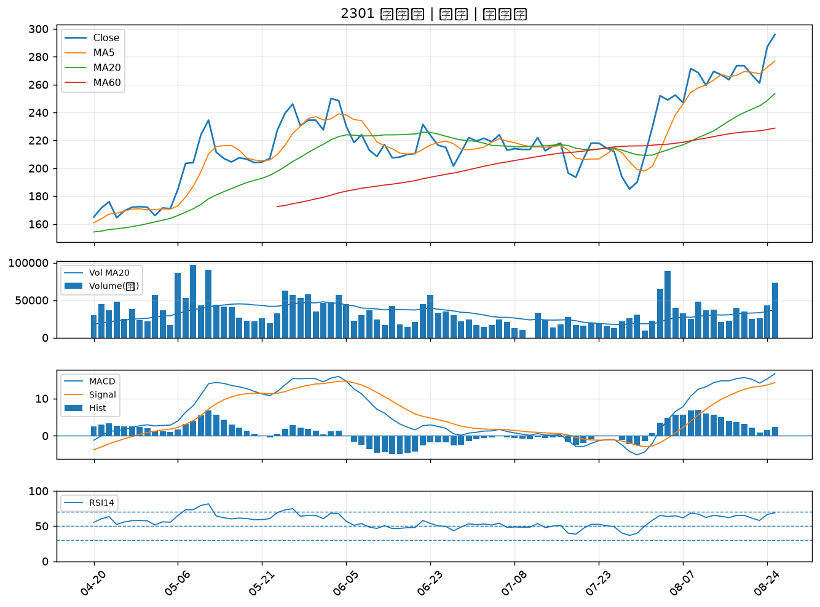

2881 富邦金｜A級
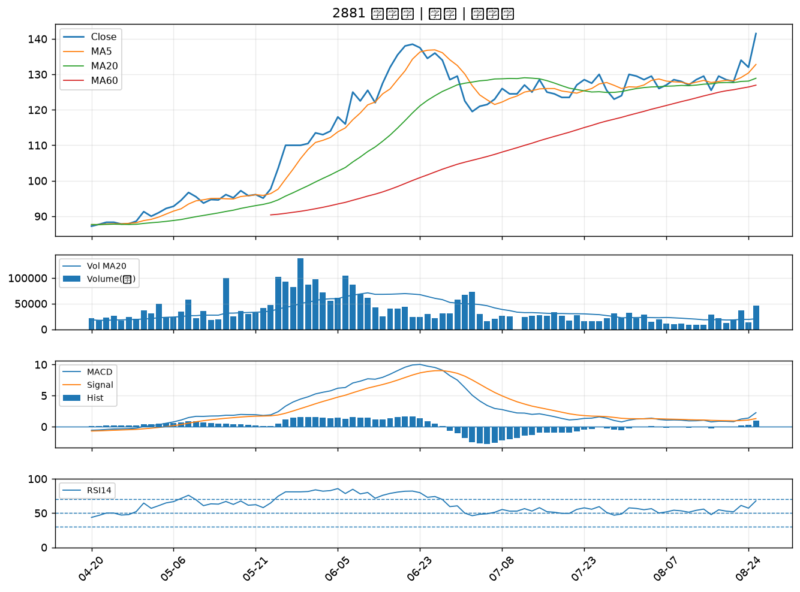

3034 聯詠｜A級
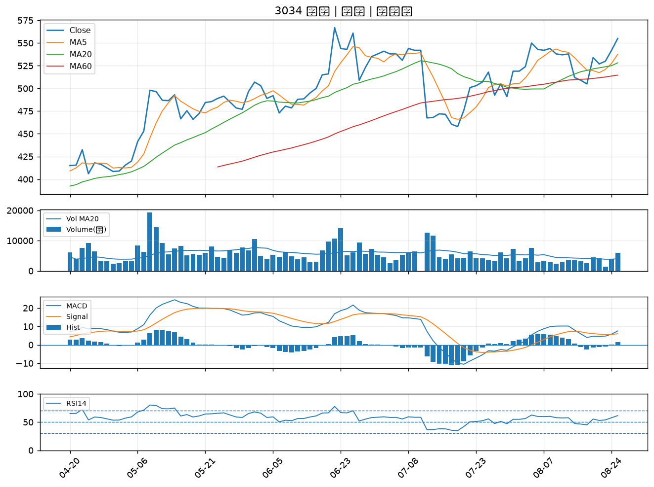

6472 保瑞｜A級
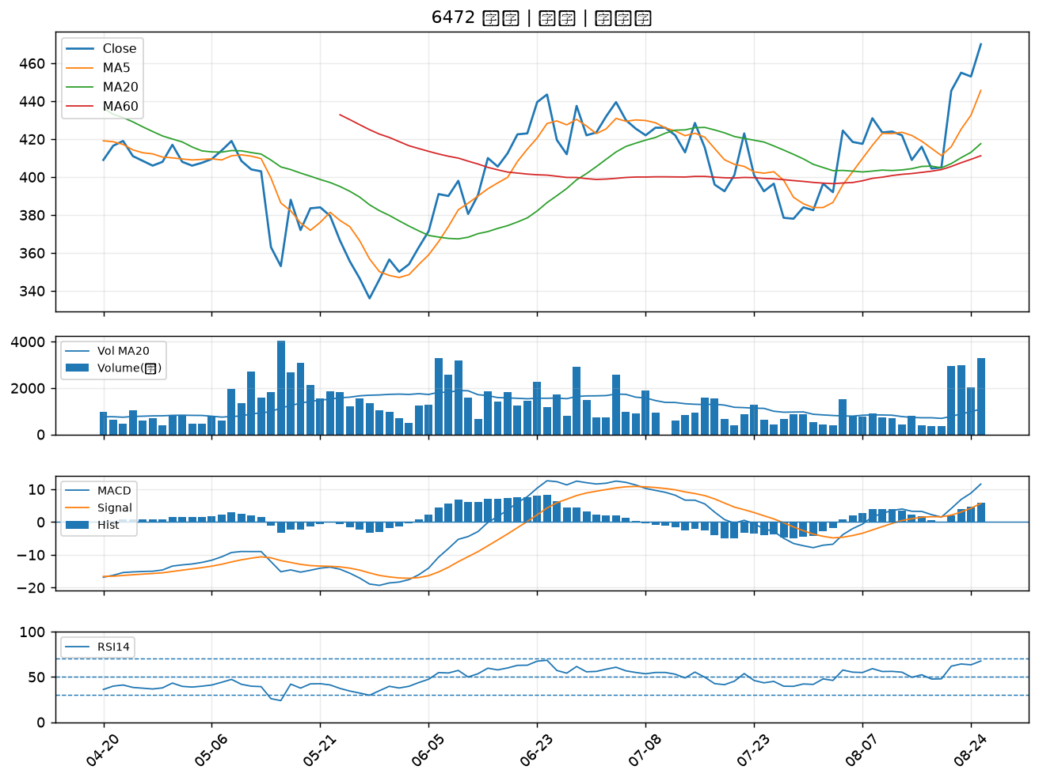

4979 華星光｜A級
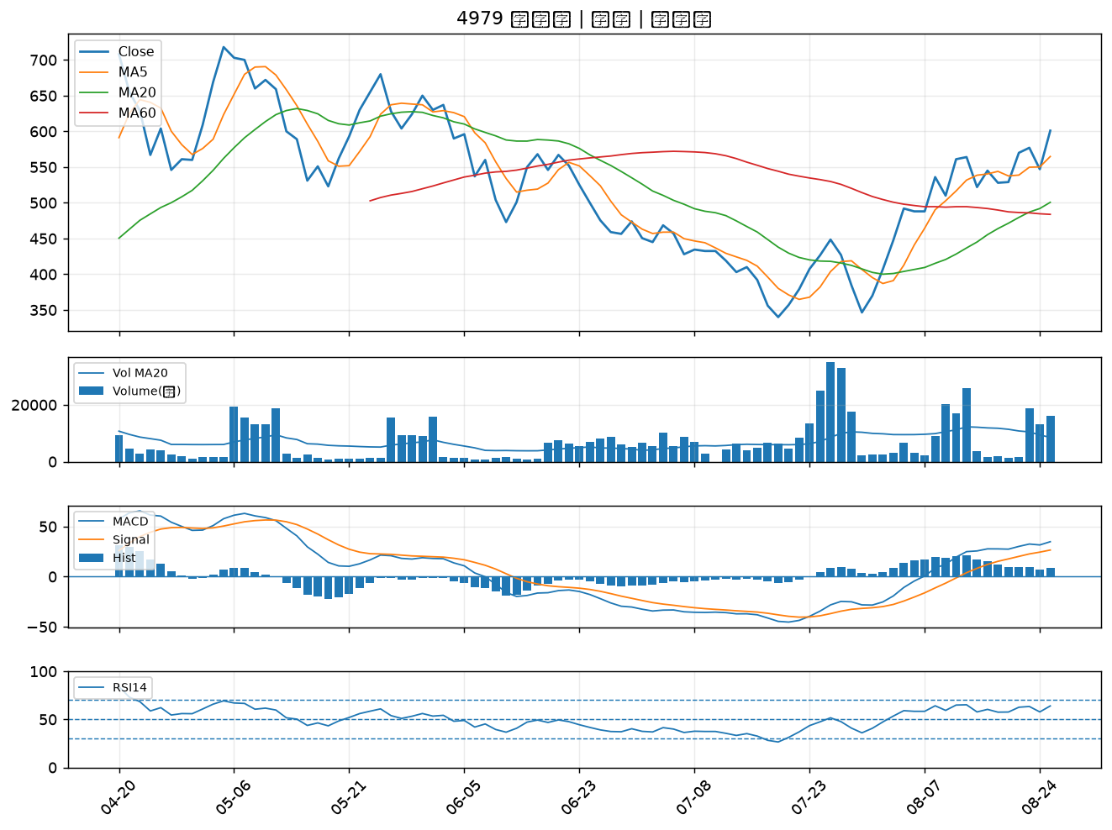

6290 良維｜B級
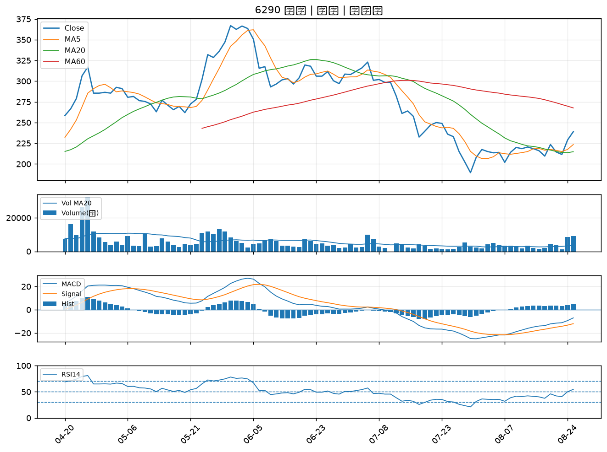

3049 精金｜B級
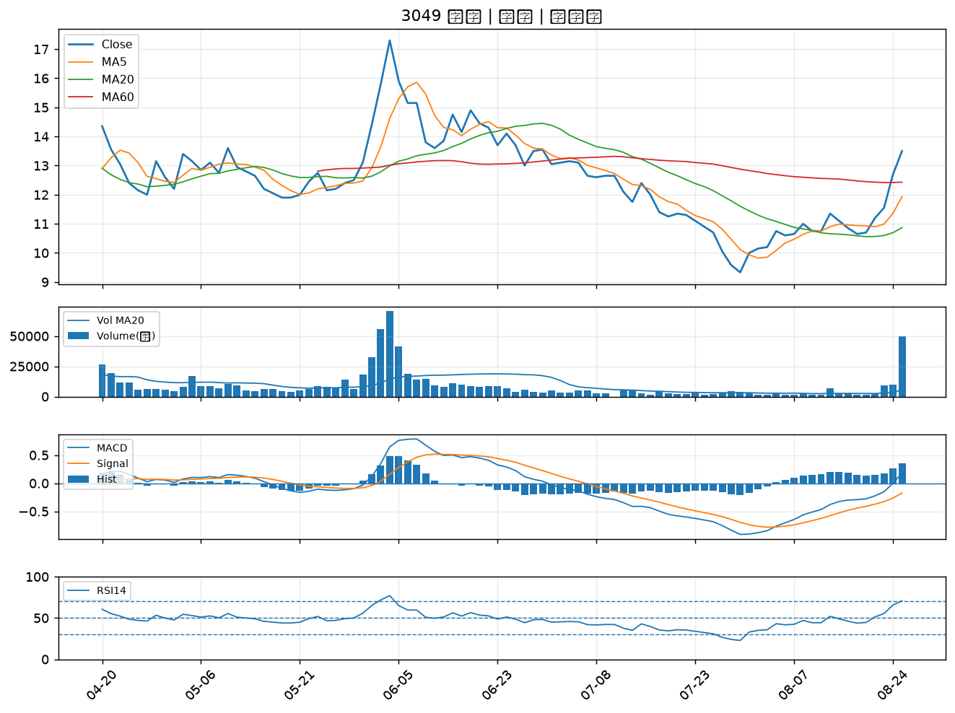

8085 福華｜B級
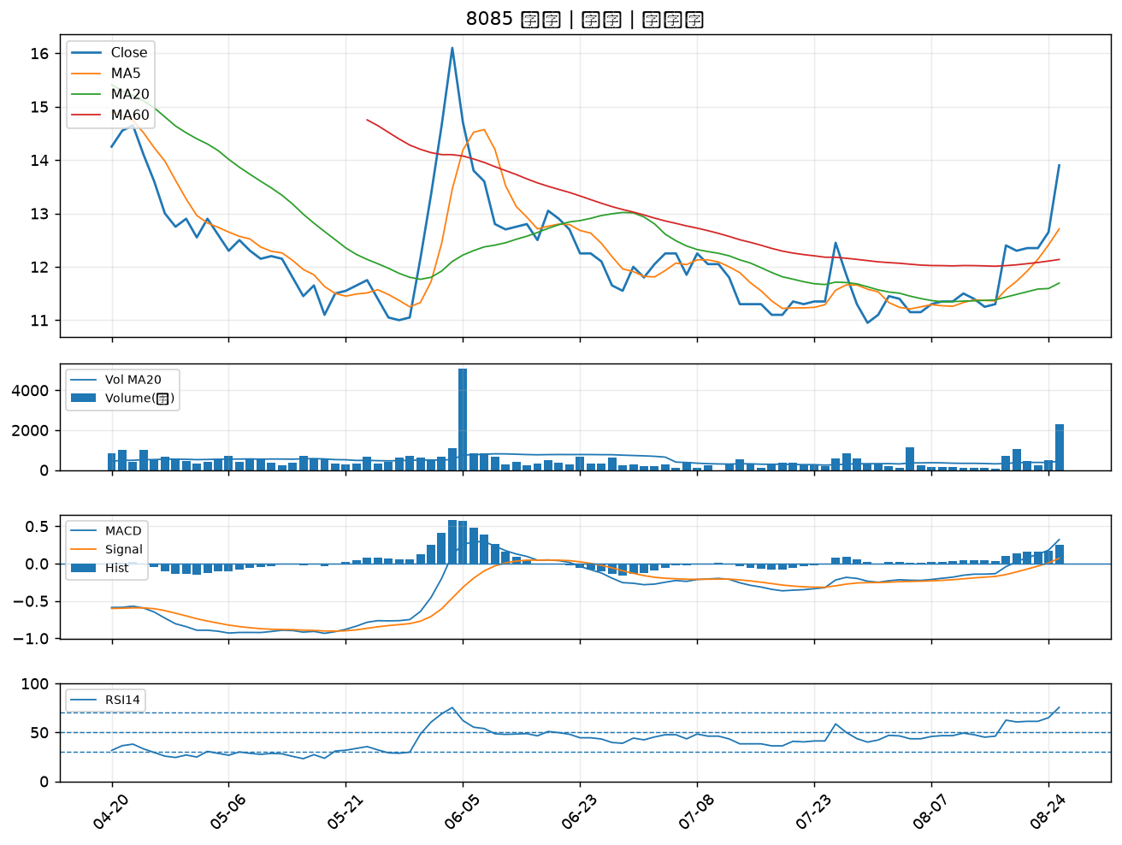

2606 裕民｜B級
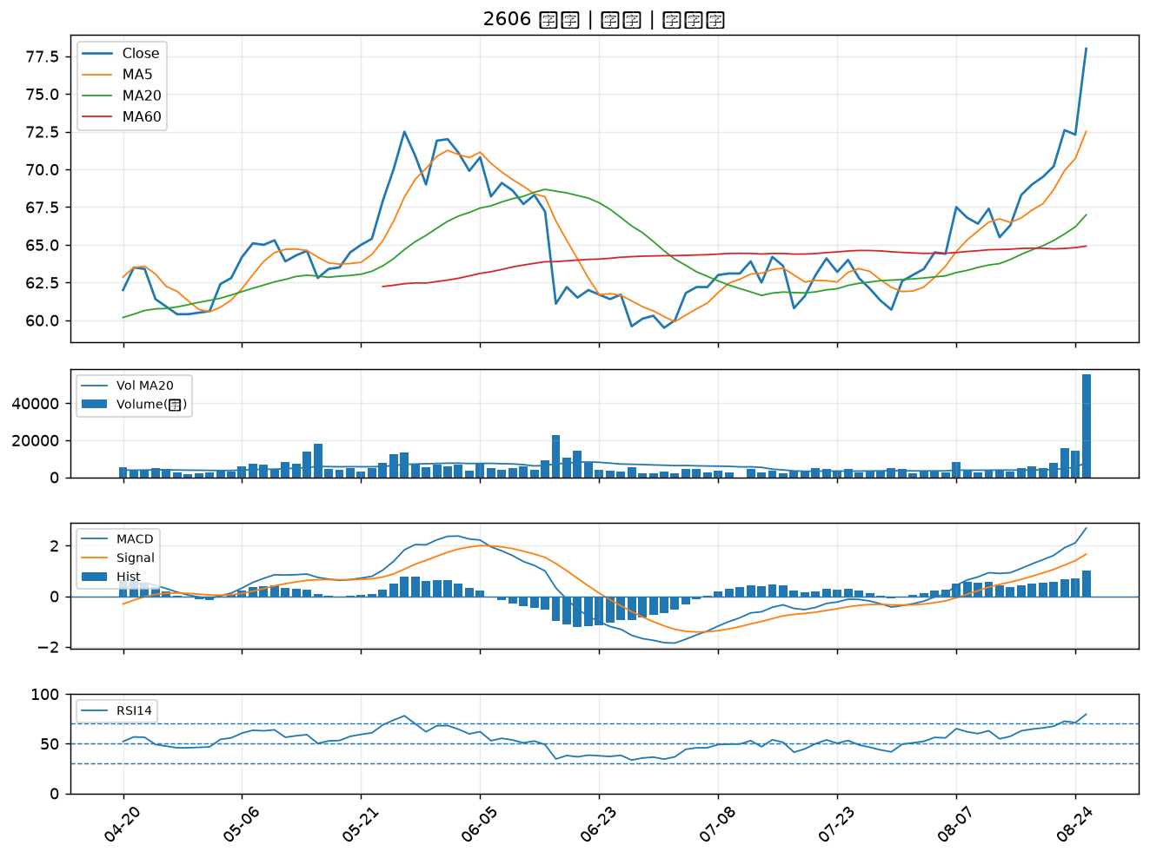

6168 宏齊｜B級
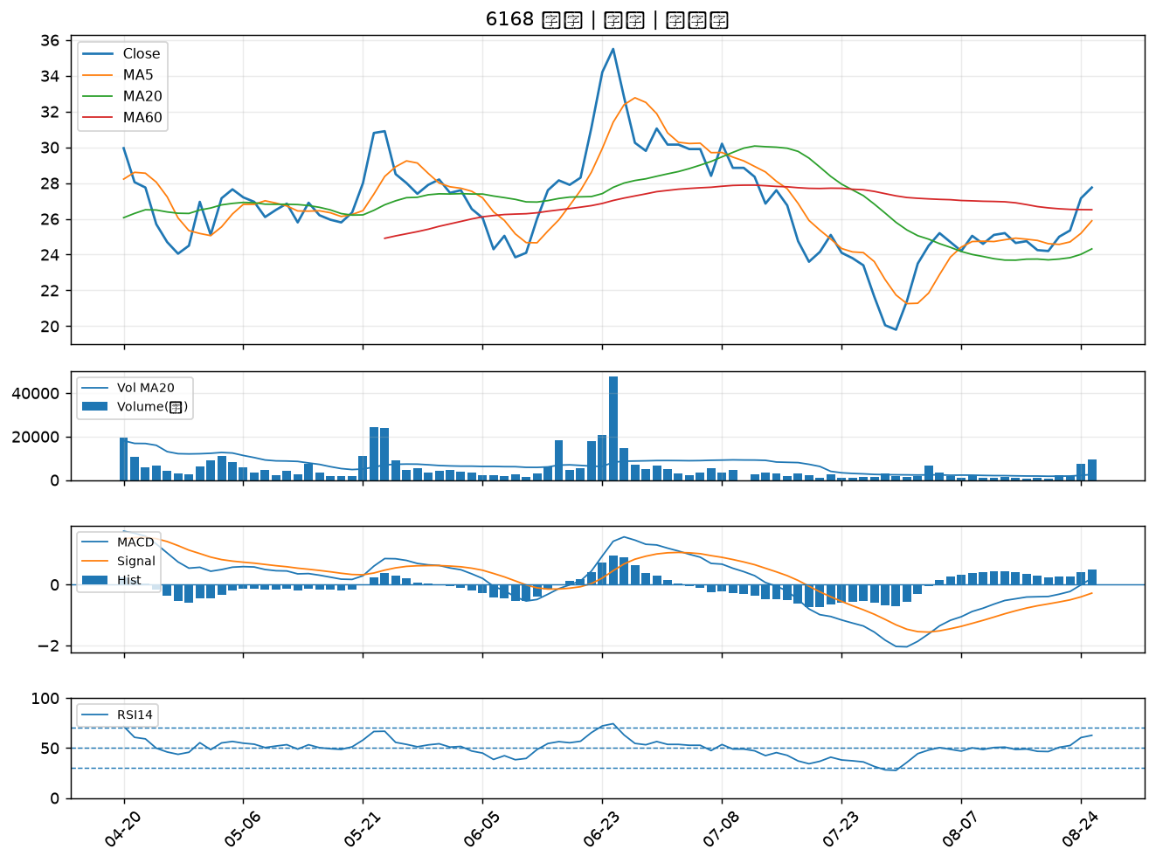

2612 中航｜B級
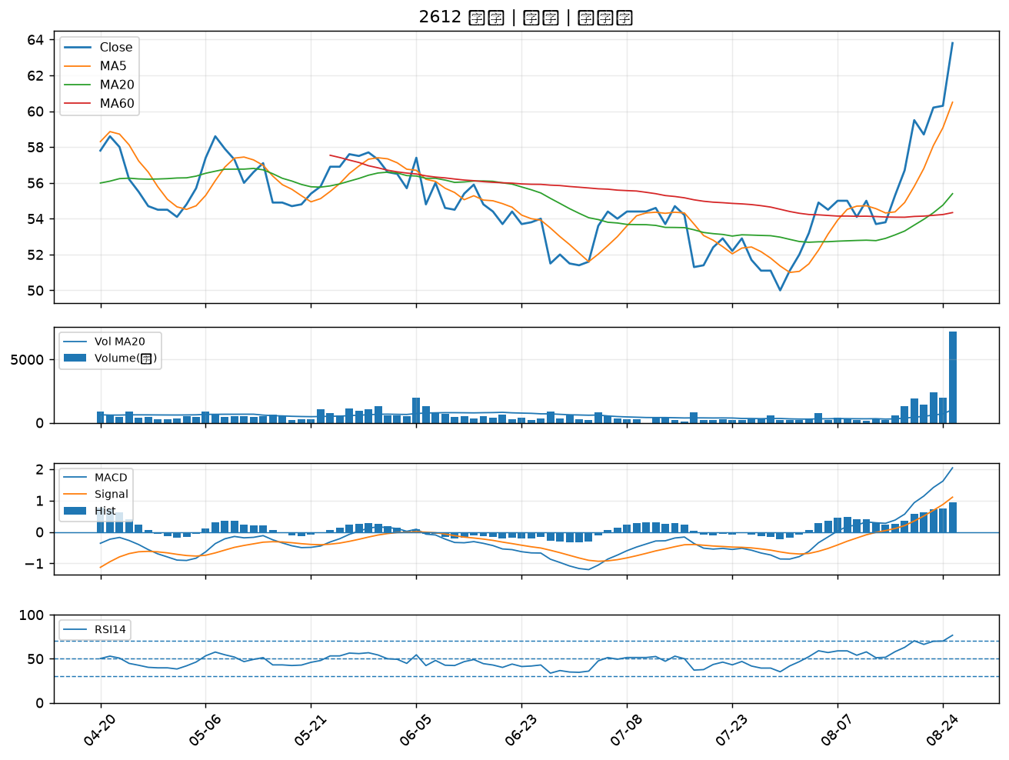

2882 國泰金｜B級
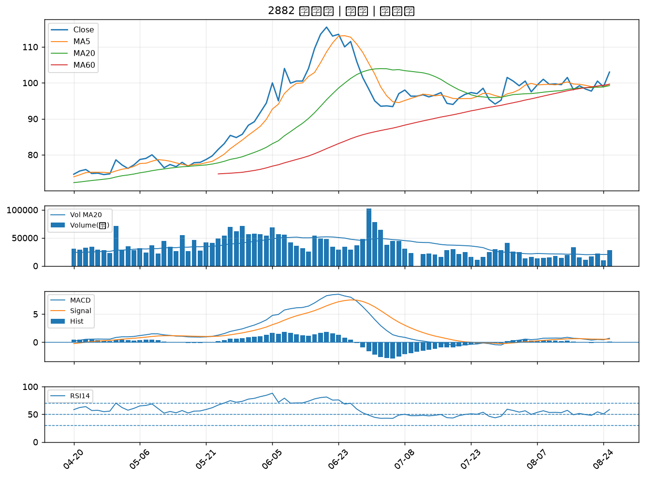

4939 亞電｜B級
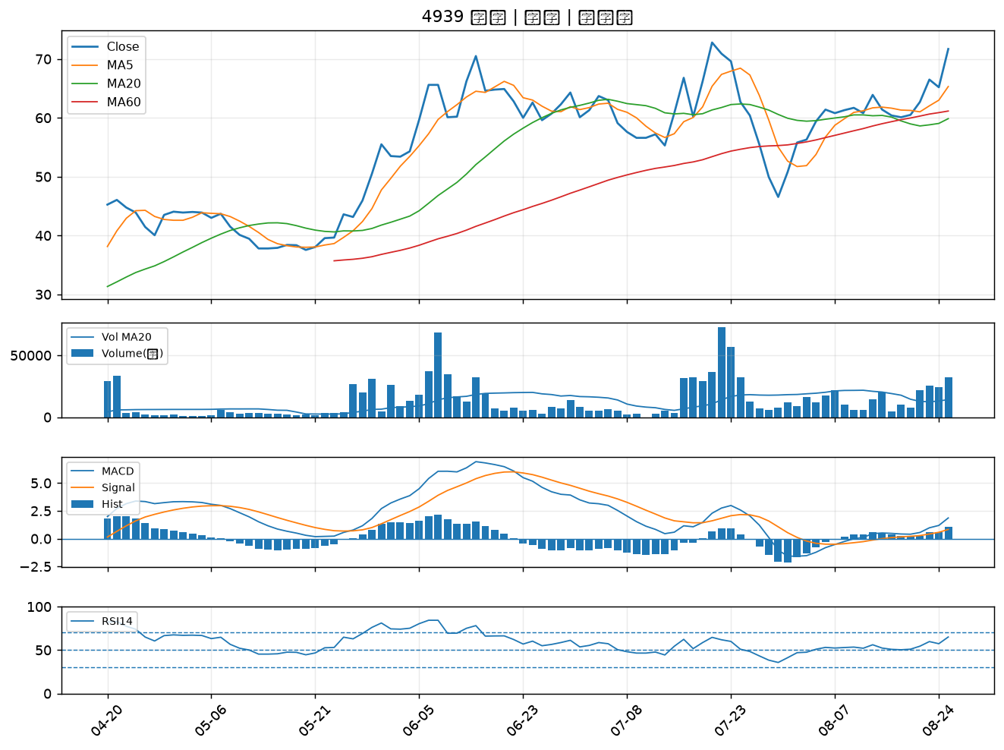

3532 台勝科｜B級
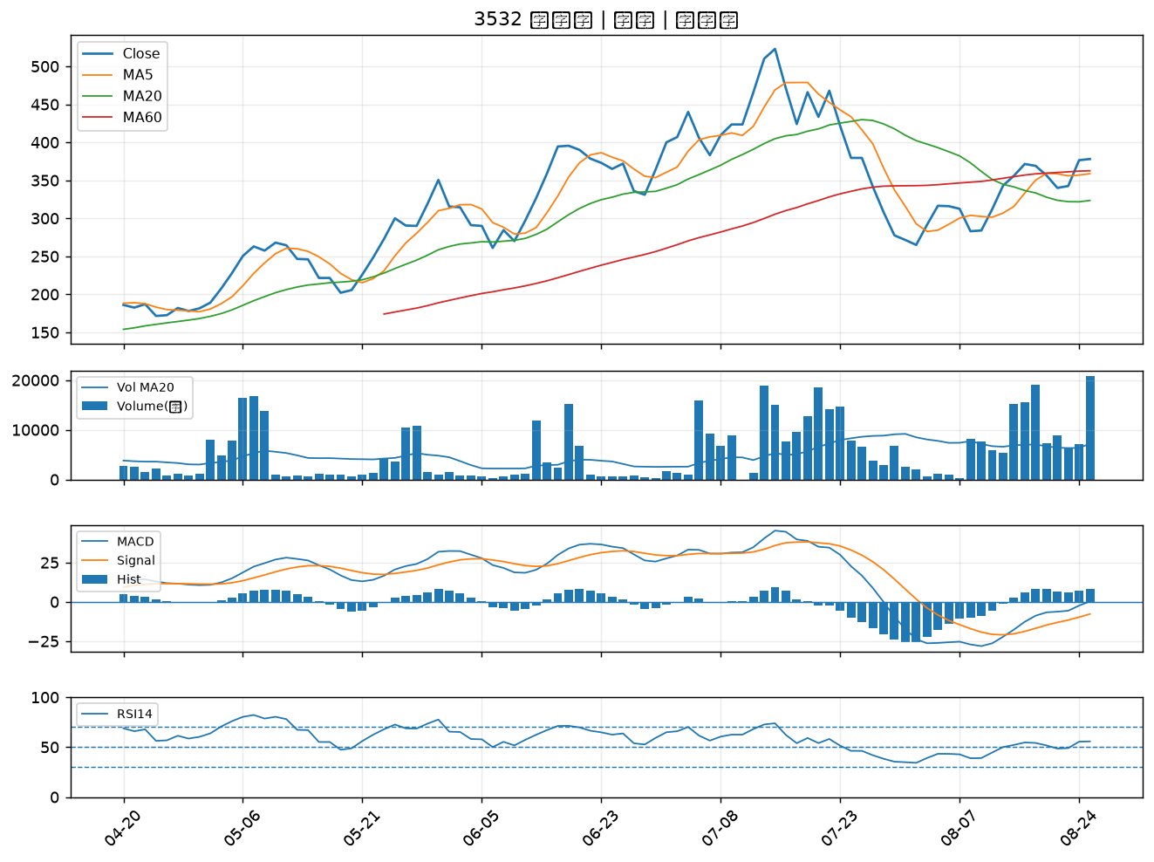

8932 智通*｜B級
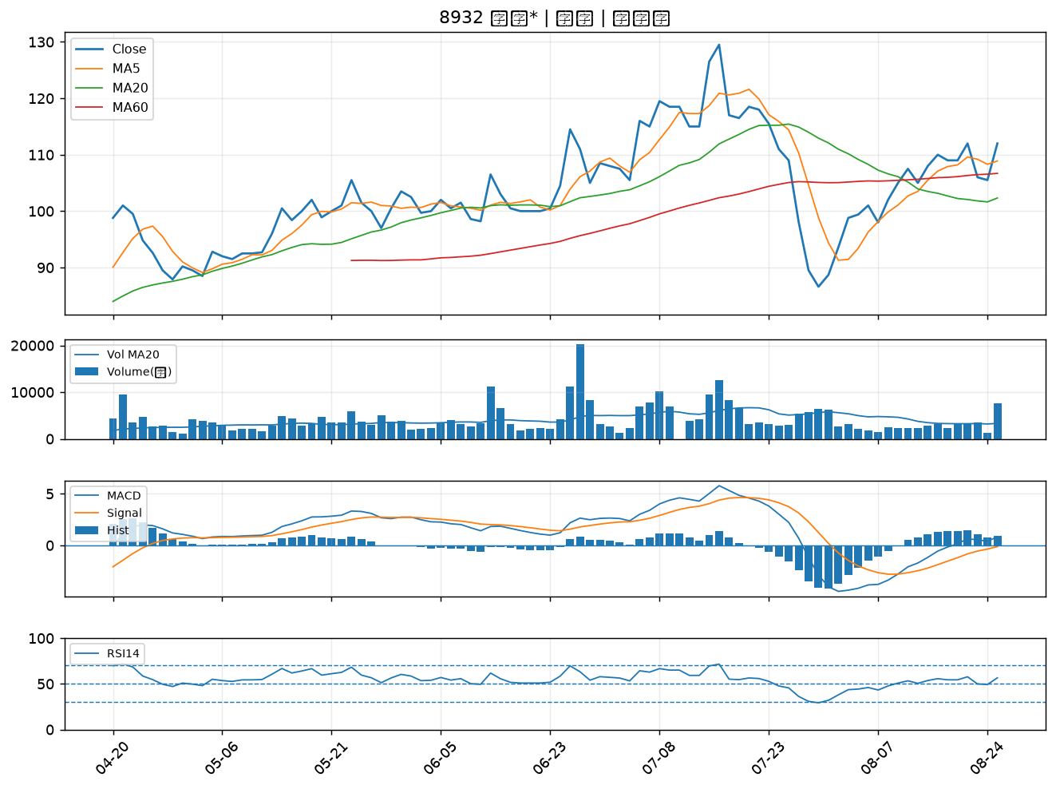

3444 利機｜B級
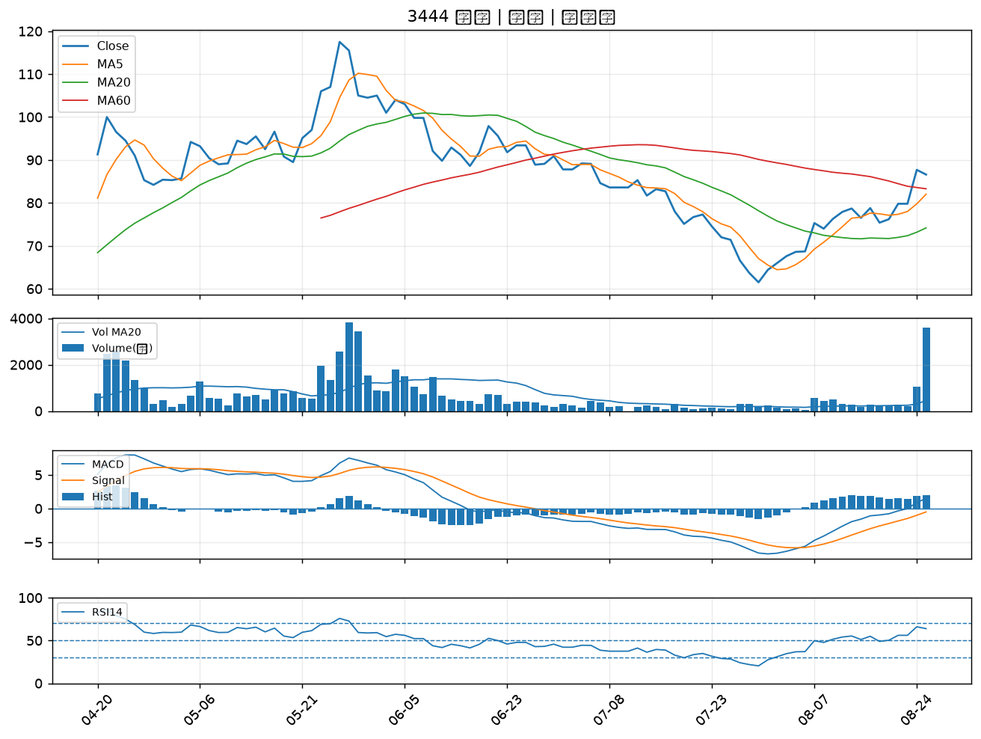

1563 巧新｜B級
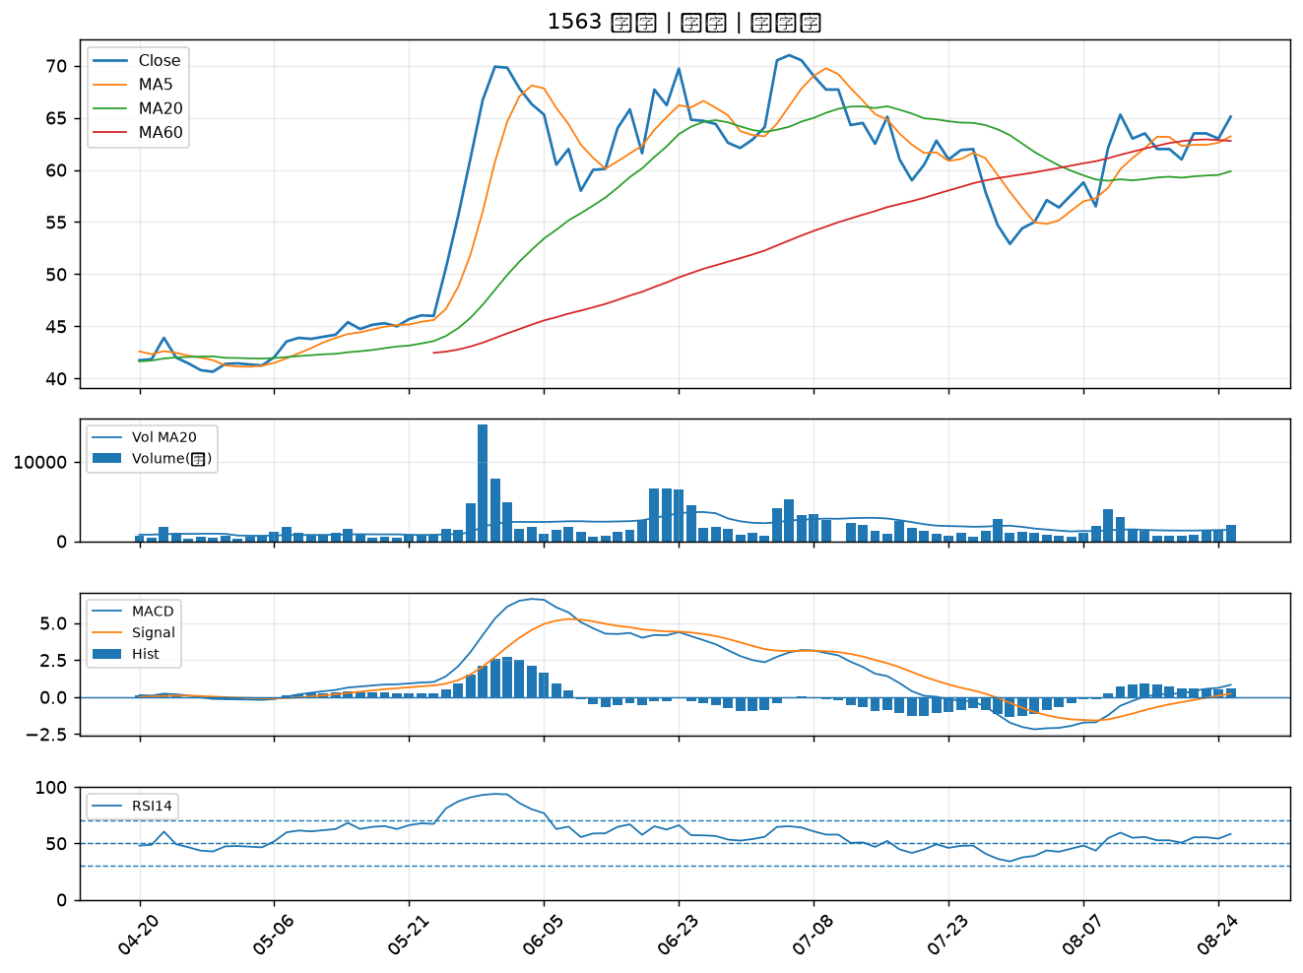

2486 一詮｜B級
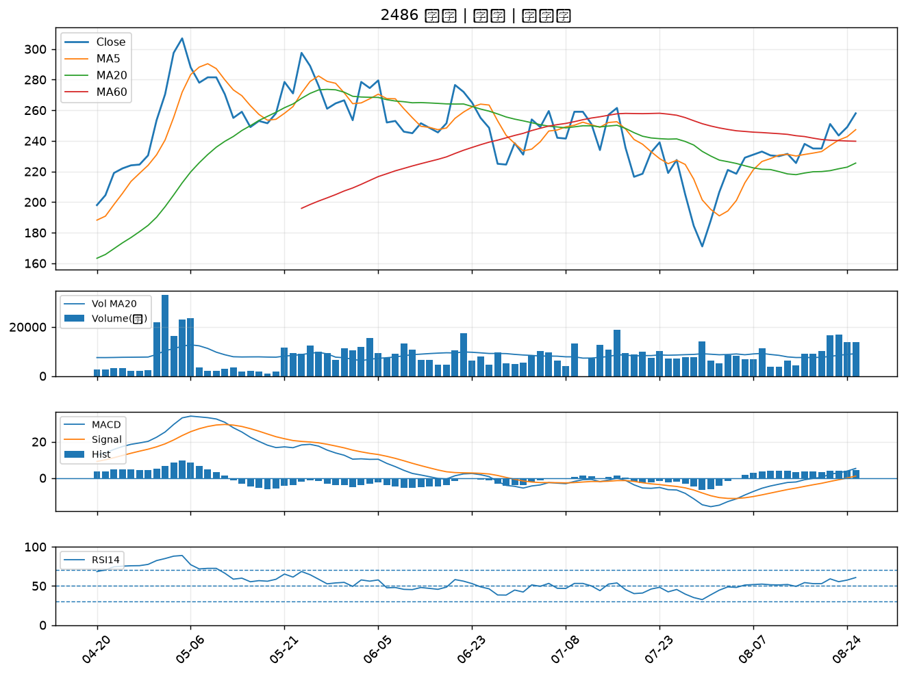

3024 憶聲｜B級
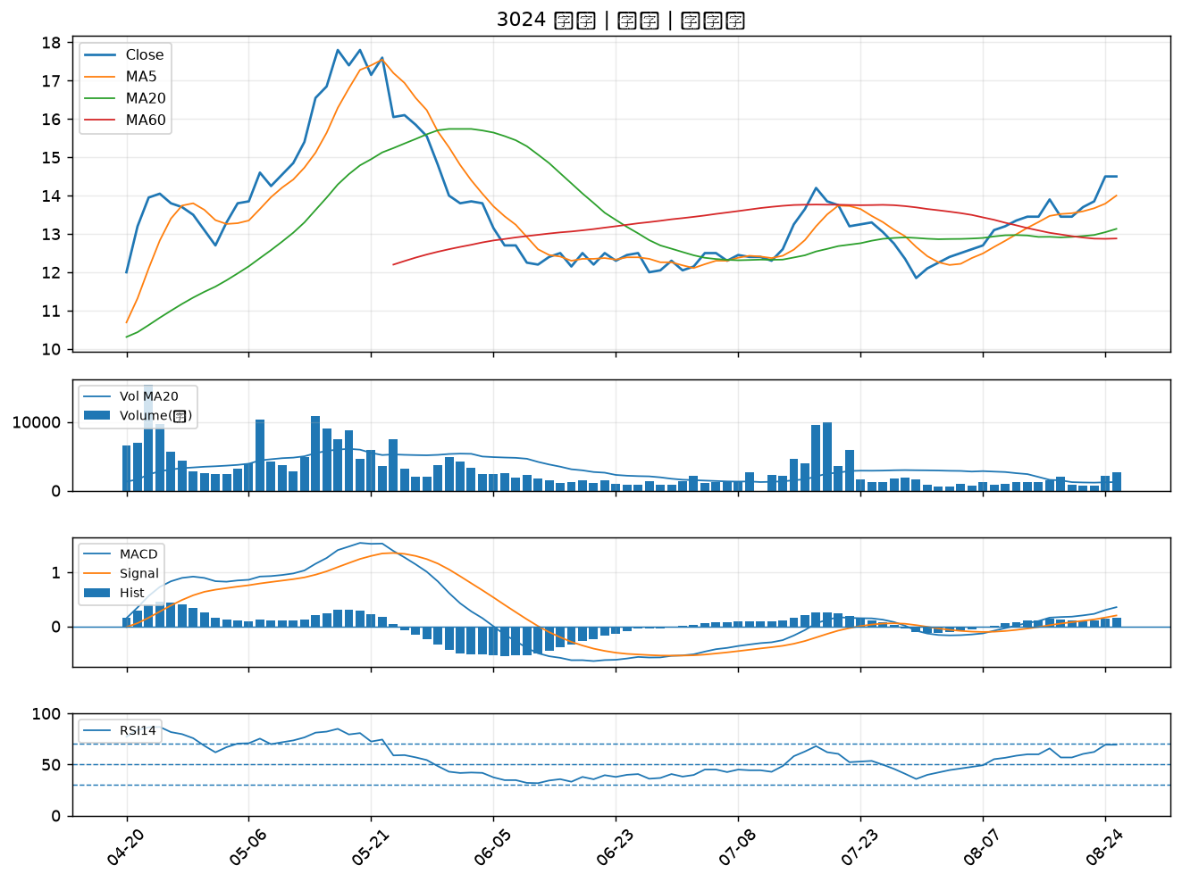

8039 台虹｜B級
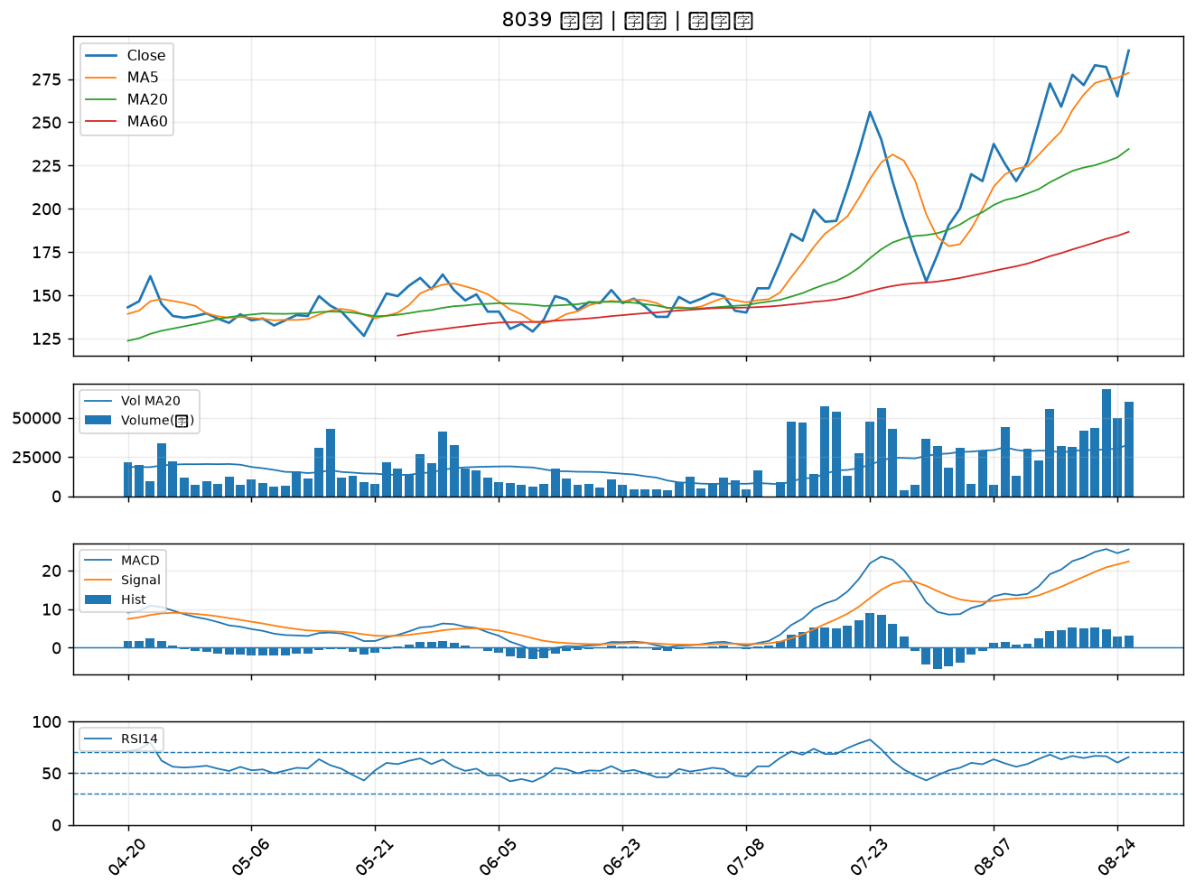

1710 東聯｜B級
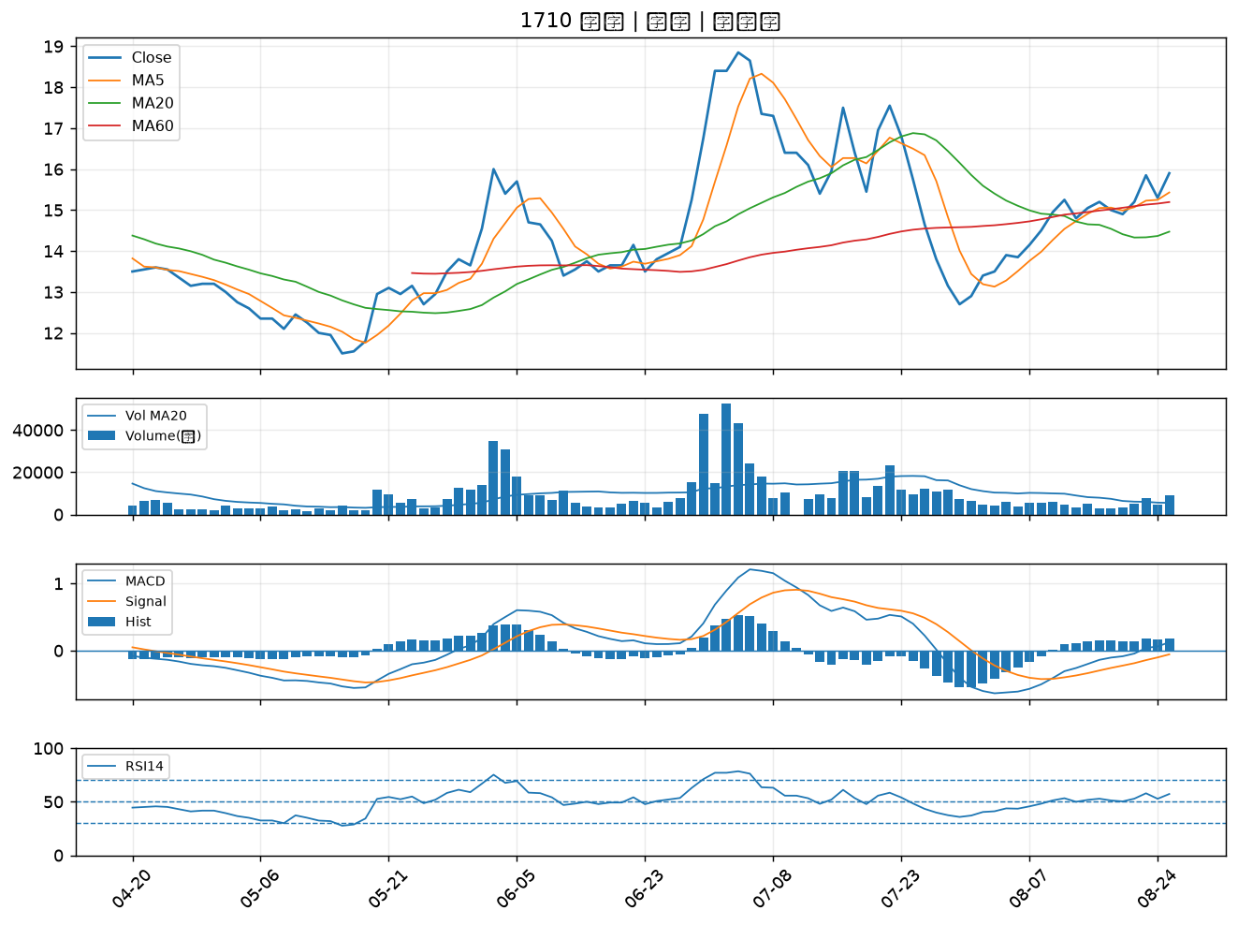

2613 中櫃｜B級
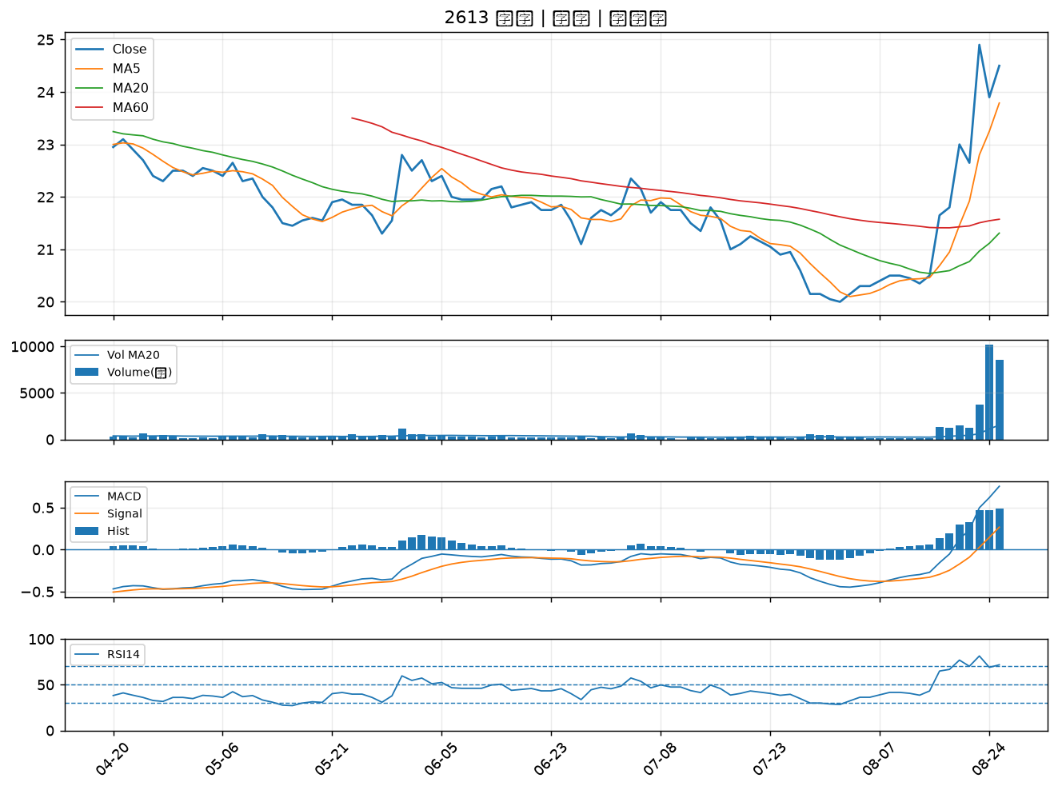

6538 倉和｜B級
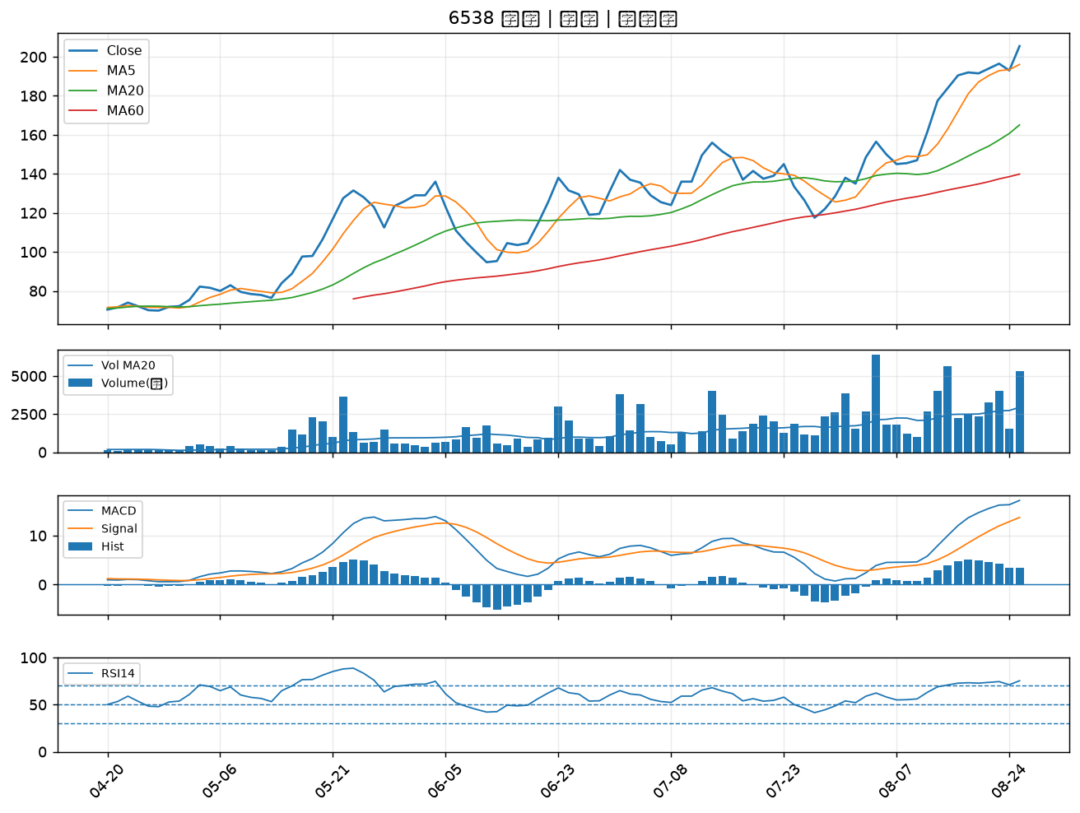

3163 波若威｜B級
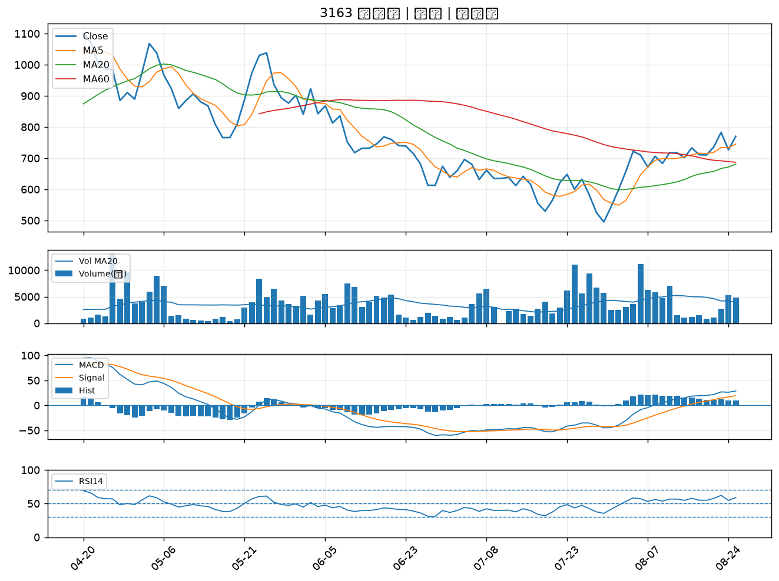

3081 聯亞｜B級
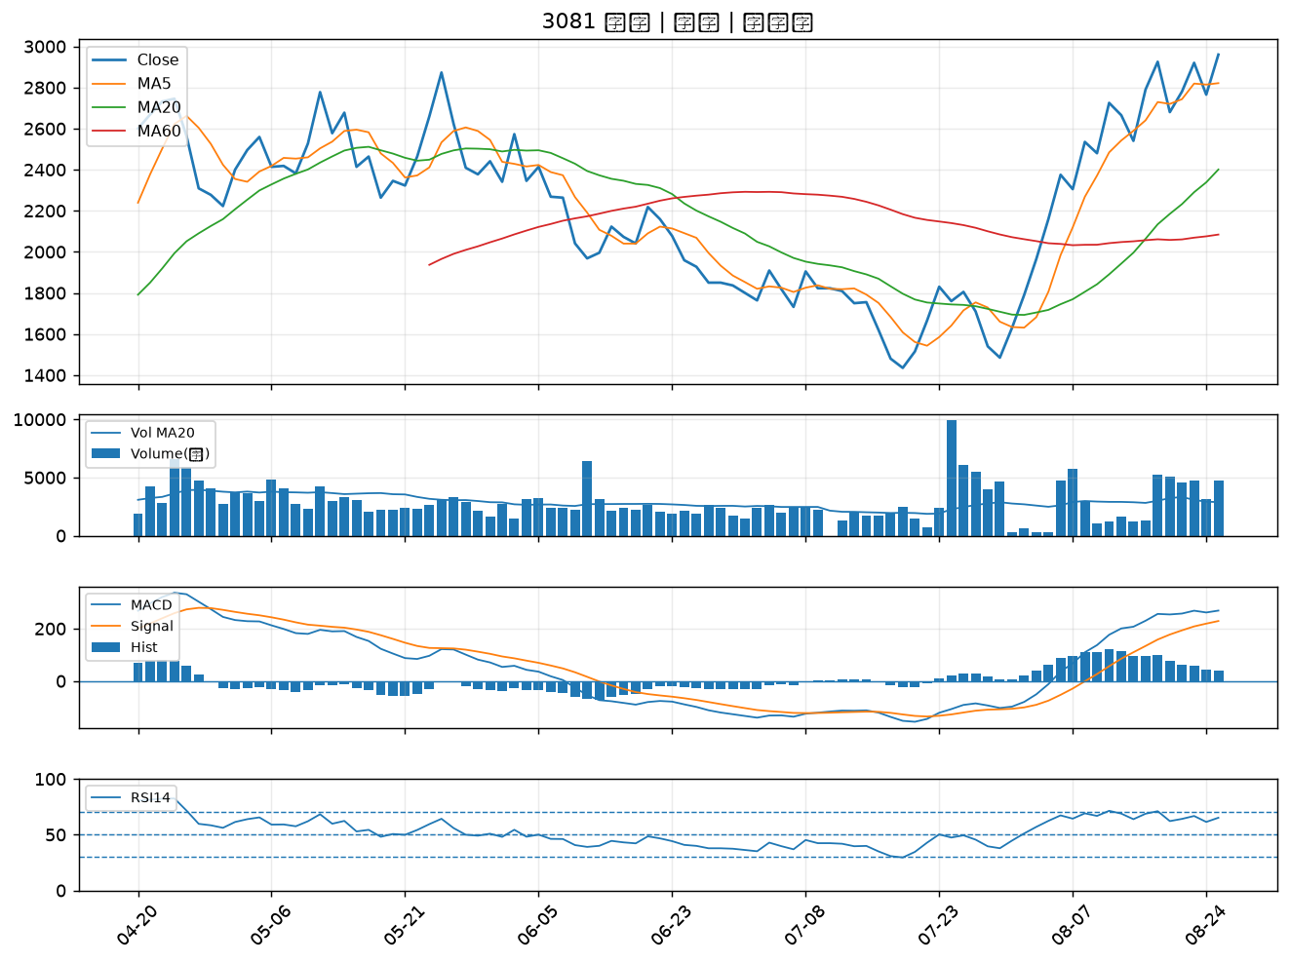

2030 彰源｜B級
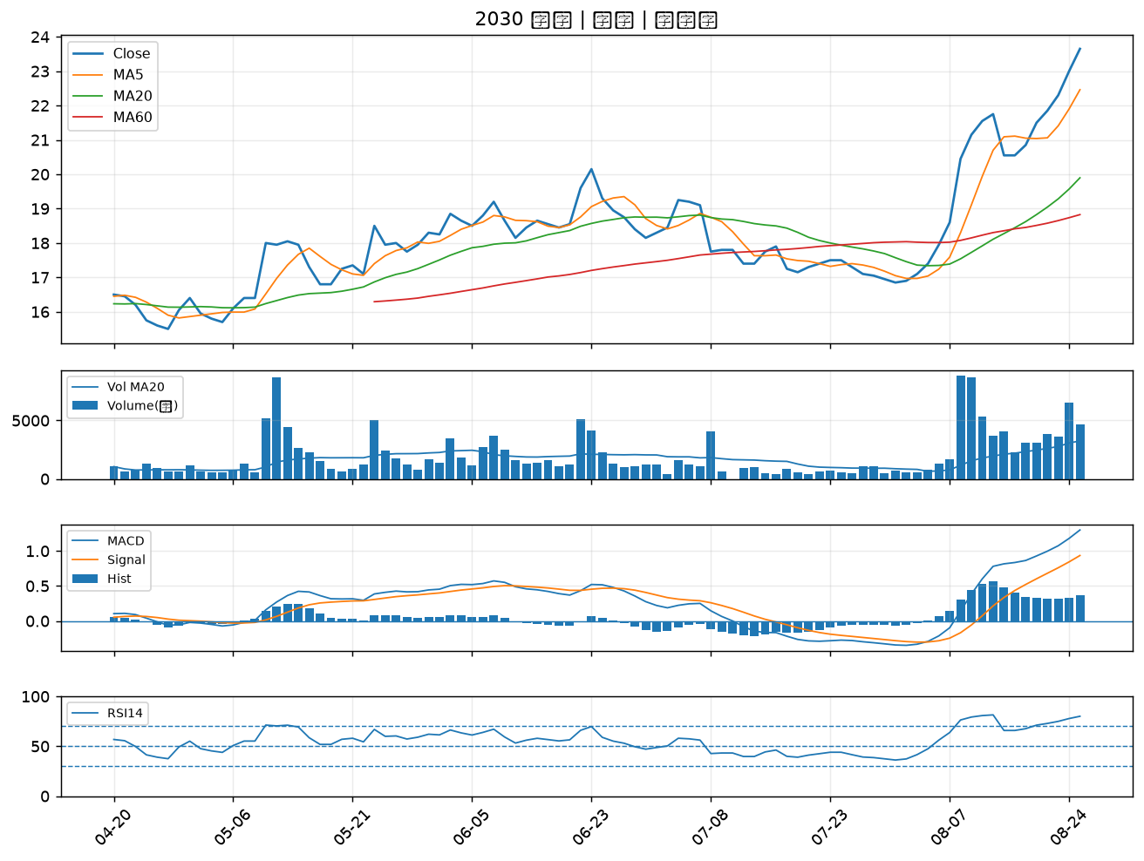

6830 汎銓｜B級
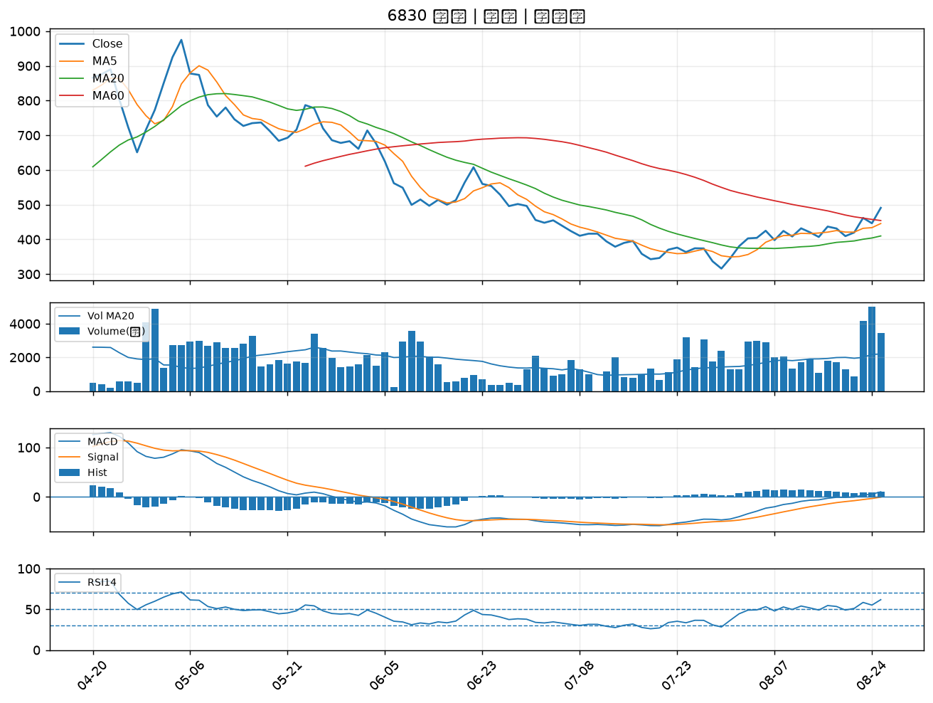

6588 東典光電｜B級
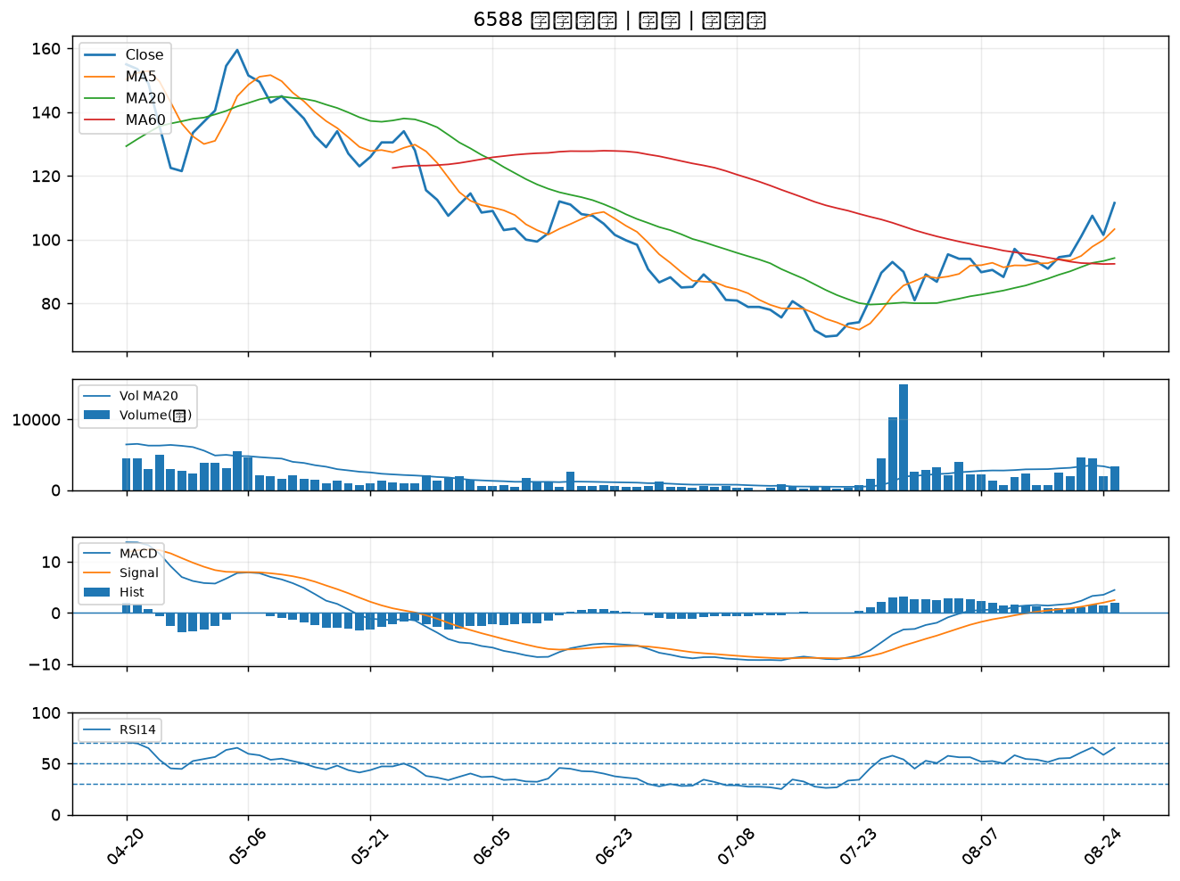

6617 共信-KY｜B級
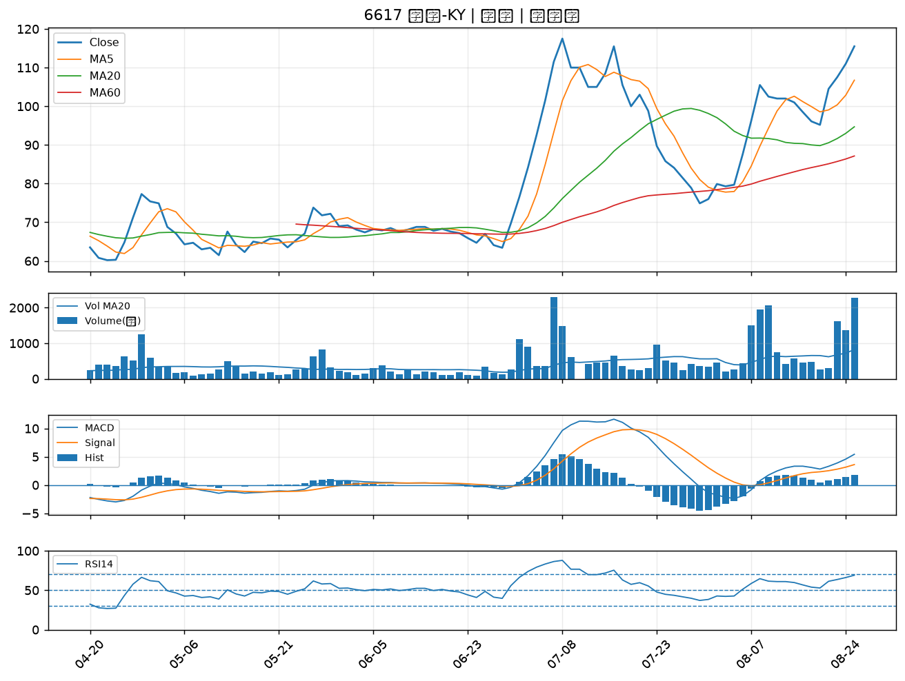

2641 正德｜B級

